Product Backlog - Alas Coffee
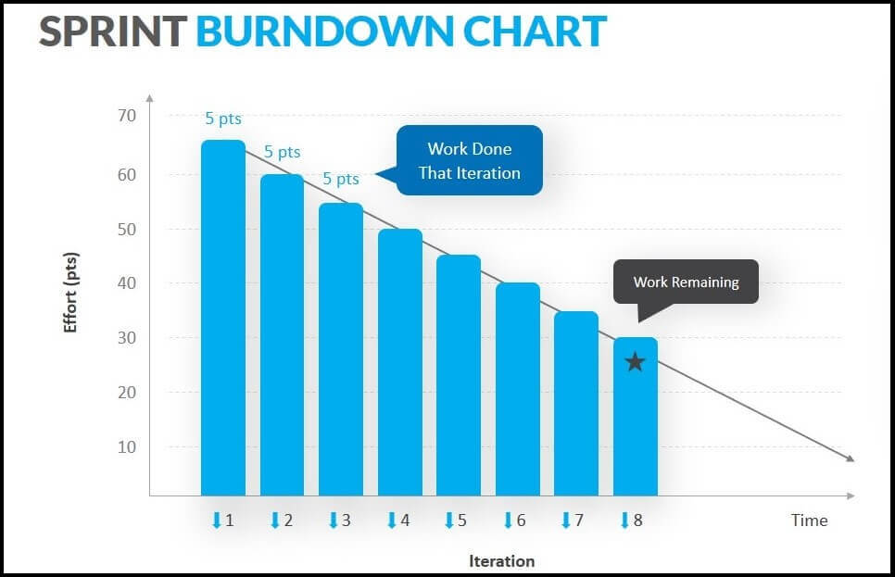
Product Backlog - Alas Coffee

ID | Historia de Usuario / Funcionalidad | Prioridad | Criterios de Aceptación | Estimación (Puntos) | Sprint Asignado
2024-01-01 | Como cajero, quiero poder registrarme en la página web para hacer pedidos y gestionar mis datos. | Alta | El cliente puede crear una cuenta con email, contraseña y ver sus datos. Validación de email. | 5 puntos | Sprint 1
2024-02-01 | Como administrador, quiero gestionar el menú (agregar, eliminar, editar productos) en tiempo real. | Alta | El administrador puede agregar nuevos productos, editar sus características (precio, nombre, descripción) y eliminar productos. | 8 puntos | Sprint 1
2024-03-01 | Como cajero, quiero ver el menú actualizado para saber lo que tengo como menu | Alta | El cliente ve el menú completo y actualizado en la página web, con fotos, precios y descripciones de los productos. | 5 puntos | Sprint 1
2024-04-01 | Como mesero, quiero tomar pedidos desde la tablet y enviarlos al área de cocina de forma automática. | Alta | Los meseros pueden agregar productos a un pedido desde una interfaz de tablet y enviar las órdenes en tiempo real al área de cocina. | 8 puntos | Sprint 1
2024-05-01 | Como administrador quiero poder ver el estado del pedido y saber el timpo estimado del pedido | Alta | Integración con una pasarela de pagos que permita al cliente pagar de forma segura y recibir confirmación del pago. | 8 puntos | Sprint 1
2024-06-01 | Como cocinero, quiero recibir las órdenes en tiempo real en una interfaz para procesar los pedidos. | Alta | Los cocineros reciben las órdenes en una pantalla dedicada que muestra el tiempo de preparación y el estado de cada pedido. | 8 puntos | Sprint 1
2024-07-01 | Como cliente, quiero recibir una notificación cuando mi pedido esté listo para entregar. | Media | Notificación automática (email o SMS) que indica al cliente cuándo su pedido está listo para ser retirado. | 3 puntos | Sprint 4
2024-01-08 | Como administrador, quiero ver informes diarios de ventas y pedidos para analizar el rendimiento del café. | Media | Informes descargables con datos filtrados por fecha, productos y categoría. Los informes deben mostrar ventas totales y por cada producto. | 8 puntos | Sprint 4
2024-01-09 | Como gerente, quiero poder gestionar el acceso de usuarios al sistema (creación, edición y eliminación). | Alta | El gerente puede crear, editar o eliminar cuentas de usuarios (meseros, cocineros, etc.), asignando permisos específicos a cada rol. | 8 puntos | Sprint 5
2024-01-10 | Como cliente, quiero que la página web sea accesible y fácil de usar en dispositivos móviles. | Alta | La página web debe ser completamente responsiva y optimizada para dispositivos móviles (diseño adaptativo). | 8 puntos | Sprint 6
2024-01-11 | Como administrador, quiero poder gestionar promociones o descuentos que se apliquen automáticamente. | Media | El administrador puede crear promociones de descuento que se aplican automáticamente según las reglas configuradas (ej. 10% de descuento en pedidos mayores a $20). | 5 puntos | Sprint 6
2024-01-12 | Como mesero, quiero poder agregar notas especiales a los pedidos (ej. Sin gluten, sin azúcar). | Media | Los meseros pueden agregar notas especiales a los pedidos que son visibles para la cocina (ej. "sin gluten", "sin azúcar"). | 3 puntos | Sprint 7
2024-01-13 | Como cliente y mesero, quiero poder reordenar pedidos previos desde mi historial. | Baja | El cliente y el mesero puede ver su historial de pedidos y volver a ordenar uno de ellos con un solo clic. | 5 puntos | Sprint 7
2024-01-14 | Como gerente, quiero poder programar la publicación de productos futuros en el menú. | Baja | El sistema permite programar la fecha y hora en que nuevos productos del menú se publican automáticamente en la web. | 3 puntos | Sprint 8

